Resumo-Legendas
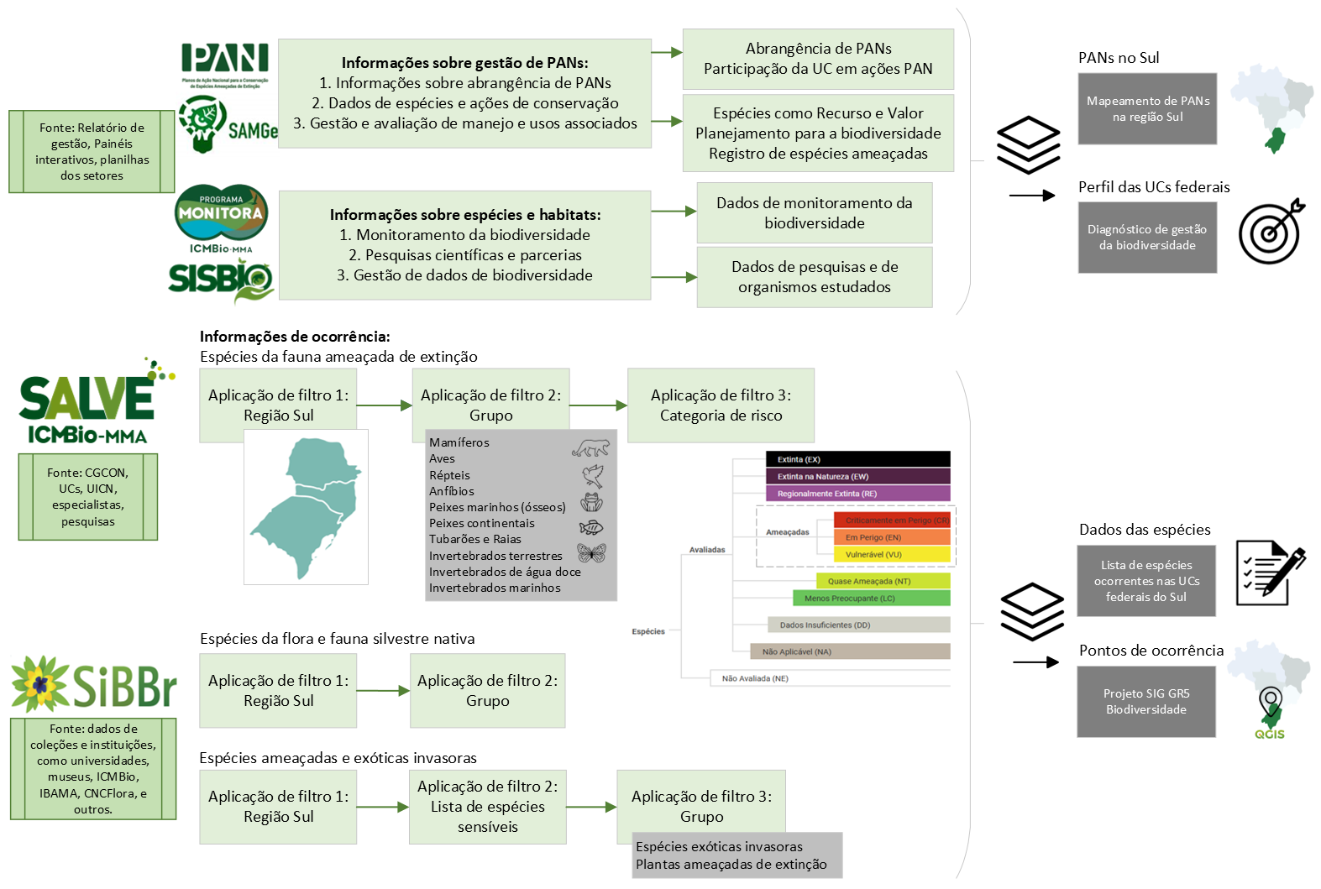
 | Informações sobre Espécies Ameaçadas da fauna e Gestão da Biodiversidade nas UCs federais do Sul
Descrição geral: | Essa planilha contém dados sobre biodiversidade e sobre espécies ameaçadas de extinção encontradas nas Unidades de Conservação federais da região Sul, relacionando as informações a ações de planos de manejo, Planos de Ação para Conservação de Espécies Ameaçadas de Extinção (PAN) e outros instrumentos de conservação da biodiversidade federais. Esta compilação de informações tem como objetivo a identificação das espécies da fauna ocorrentes e contempladas por ações de conservação, como também, realizar um diagnósticos da abrangência e efetividade de PANs nas UCs federais do país, com a identificação de prioridades e necessidades de gestão da biodiversidade e de compartilhamento de informações. A compilação é um dos resultados do projeto "Apoio à gestão de PANs e Conservação da Biodiversidade na região Sul" (Processo SEI: 02127.000744/2024-17), desenvolvido pela Gerência Regional Sul - GR5 e a Coordenação de Identificação e Planejamento de Ações para Conservação - COPAN. Os pontos de ocorrência das espécies registradas na região sul, foram obtidos do SALVE, e estão associados a arquivos vetoriais inclusos no projeto SIG Base Biodiversidade, que contém arquivo em QGIS e pasta com os vetores. Os dados detalhados sobre as espécies nativas, exóticas e ameaçadas de extinção na região Sul podem ser visualizados na planilha complementar (BD_especies_ocorrentes_regiaoSul), cujas informações foram retiradas das plataformas SALVE e SiBBr.
Principais informações sobre gestão e espécies nas UCs:
Perfil UCs do Sul | Informações sobre atividades que envolvem a paricpação em PAN e a gestão da biodiversidade em cada UC federal, obtidas a partir de dados do ICMBio e questionário aplicado às UCs em 2024. Informações e fontes: Plano de Manejo (constando ano e link de acesso disponível no gov.br); Fauna citada como Recursos e Valores (RV); Principais ameaças, Ações de manejo para a biodiversidade (SAMGe ciclo 2023); Pesquisas (quantidade de autorizações SISBIO); Número e lista de espécies ameaçadas registrado no SALVE e pela UC (site oficial e SAMGe); Participação no Programa MONITORA (MONITORA 2024); Usos que afetam a biodiversidade, UC em área de abrangência de PRIM (detalhes abaixo, COMAM); Quantidade de PANs que abrangem a área da UC (COPAN); Nível de conhecimeno e Envolvimento com PAN (1-nenhum, 4-bastante), Participação efetiva em PANs (finalizados ou em execução), Prioridades e dificuldades de gestão, Projetos e observações (principais projetos envolvendo PANs executados e outras observações), NGI (núcleo de gestão integrada), Ponto focal e e-mail (servidor responsável pela temática de PANs e gestão da biodiversidade na UC) (a partir do questionário-diagnóstico aplicado em 2024 pela GR5). Dados complementares e detalhados estão em construção em outras planilhas, como a tabela "Espécies nas UCs" e base de dados sobre espécies ocorrentes, ameaçadas e exóticas nas UCs.
Espécies nas UCs | Tabela contendo as espécies ameaçadas da fauna registrasdas nas UCs da região sul e informações sobre inclusão em ações de planos de manejo e/ou de outros instrumentos, como PAN, e em atividades de pesquisa, a partir de dados disponíveis no site oficial da UC (gov.br), SAMGe, SALVE, SISBIO e PAN. 1. Dados gerais: Informações taxonômicas da espécie e categoria de risco (SALVE), UC de ocorrência, Contemplada em PAN (COPAN), espécie é Recurso e Valor (RV) da UCs e Uso associado na UC (pesca, caça, ecoturimo, etc.) (SAMGe 2023); 2. Dados sobre projetos que incluem a espécie (sugestão): informações de Projeto realizado na UC, Ação de manejo associado, Localidades (local específico, região), Coordenadas (localização geográfica - lat e long - do local ou centróide), Data de início e de fim (da ações ou projeto), Executor (pessoa ou grupo executor), Instituição vinculada/parceira, Status (Finalizado, Parado, Planejado, Vigente), Processo SEI (n° do processo ou documento SEI), Licença SISBIO (n° da licença), e observações pertinentes.
PANs no Sul | Informações básicas dos PAN para conservação da fauna ameaçada, com abrangência geográfica na região Sul, encontradas no banco de dados abertos do ICMBio e checadas pela equipe COPAN. Informações: Centro de Pesquisa Nacional responsável/Código do PAN; nome do PAN; status de vigência (finalizado ou em execução); período de vigência (início e fim); portaria oficial; n° do processo no SEI; polígono disponível no site ICMBio e INDE; UCs federais na área de abrangência ou estratégica do PAN (mais refinada), conferência com os shapes de distribuição a partir dos dados disponíveis); UCs envolvidas em ação ou projeto vinculado (dados do Diagnóstico); site oficial do PAN.
Espécies em PANs | Tabela contendo as espécies ameaçadas da fauna contempladas em Planos de Ação Nacional no Sul, a partir de dados encontrados no banco de dados abertos do ICMBio e checado pela equipe COPAN/ICMBio.

Colunas da Tabela "Perfil UCs do Sul" | DESCRIÇÃO E INDICADORES | RESPONSÁVEL (obs.) | FONTE
Dados sobre gestão e biodiversidade | Informações obtidas do site oficial das UCs federais (gov.br) e do preenchimento SAMGe ciclo 2023 (Sistem de Análise e Monitoramento de Gestão, Coordenação de Monitoramento e Avaliação de Gestão de UC -COMAG/ICMBio). Foram utilizadas as informações referentes à fauna e biodiversidade das abas 2 - Recursos e Valores (RV) e 6 - RV x Ações x Usos, colunas: nome da UC, Tipo de RV, RV, Origem do fator, Fator, Ações e Descrição do uso. | COMAG – Coordenação de Monitoramento e Avaliação de Gestão de UC DIMAN – Diretoria de Criação e Manejo de Unidades de Conservação | Planilha SAMGe ciclo 2023, dados de 02/08/2024, disponível em http://samge.icmbio.gov.br/ Página de cada UC no Gov.br até 31/01/2025.
1. Existência de usos que estejam afetando a biodiversidade ou comprometendo a subsistência de comunidades | Quantidade de usos que sejam Desafios Territoriais de Gestão (DTG) no SAMGE que o Plano de Manejo possa contribuir para sua resolução. | DMAG/CGPLAN | Planilha gerada pela DMAG (SEI 16718099) - processo 02070.003032/2023-63 de Priorização de demandas para Planos de Manejo (COMAN) -, de nov/2023.
9. Inclusão em áreas de abrangência do Plano de Redução de Impactos - PRIM | UCs inseridas em áreas de exposição aos impactos de ao menos um PRIM. | COESP/CGCON | Planilha gerada pela COESP (SEI 16871066) - processo 02070.003032/2023-63 de Priorização de demandas para Planos de Manejo (COMAN) - de nov/2023.
Inclusão em áreas de abrangência de Planos de Ação Nacional (PAN) para conservação de espécies | Quantidade de Planos de Ação Nacional que a UC está inserida nas respectivas áreas de abrangência, considerando PANs finalizados, vigentes ou renovados até 2024. | COPAN/CGCON | Dados fornecidos pela equipe COPAN Dados abertos PANs: https://dados.gov.br/dados/conjuntos-dados/planos-de-acao-nacional-para-a-conservacao-das-especies-ameacadas-de-extincao-pan
Espécies da fauna ameaçada com registro em UCs federais do Sul - COFAU | Quantidade e Lista de espécies da fauna ameaçadas de extinção (CR, EN, VU), categoria validada pela COFAU. Recorte do número de espécies ameaçadas por UC. Dados extraídos do SALVE com as ocorrências de espécies ameaçadas da fauna nas UCs federais, filtrando a região Sul. A categoria vigente é a oficial, que consta na Lista de Espécies Ameaçadas de Extinção já formalizada por meio de Portaria do MMA. Entretanto, recomendamos que seja utilizada a categoria validada, pois, ainda que não seja a oficial, é o resultado da última avaliação realizada, em geral, em vias de formalização. | COFAU e COESP/CGCON | Planilha de espécies gerada pela COFAU (SEI 16784990) - processo 02070.003032/2023-63 de Priorização de demandas para Planos de Manejo -, atualizada pela equipe da COPAN dados brutos SALVE interno, em out/2024.
Espécies da fauna ameaçada com registro em UCs federais do Sul | Quantidade e Lista de espécies da fauna ameaçada (CR, EN, VU) ocorrentes nas UCs federais do Sul, a partir de busca no SALVE interno em nov/2024. Tais informações e checagem realizada em dez/2024 por Larissa Santos - GR5, resultaram em uma tabela com as espécies registradas pela gestão das UCs e informações divergentes contidas ou faltantes no SALVE - "Espécies ameaçdas - verificar". | COPAN/CGCON COFAU e COESP/CGCON | Base de dados SALVE/ICMBio: https://salve.icmbio.gov.br/#/
Interfaces com Planos de Ação para a Conservação de Espécies Ameaçadas | Informações sobre participação em PANs, uso de sistemas, gestão da biodiversidade, dificuladades e prioridades das UCs da região Sul vinculadas à GR5. Baseado em respostas obtidas a partir do questionário-diagnóstico (Diagnóstico PANs nas UCs do Sul) e algumas reuniões curtas com os gestores, em 2024. | GR-5 (apoio técnico, Larissa Santos) | Dados inseridos pelas UCs vinculadas à GR5 até 31/01/2025 via questionário eletrônico: https://forms.office.com/r/W3i20bXZgA (para visualização).

